Adressen
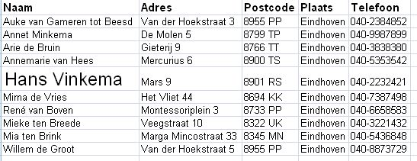
Naam | Adres | Postcode | Plaats | Telefoon
Auke van Gameren tot Beesd | Van der Hoekstraat 3 | 8955 PP | Eindhoven | 040-2384852
Annet Minkema | De Molen 5 | 8799 TP | Eindhoven | 040-9987899
Arie de Bruin | Gieterij 9 | 8766 TT | Eindhoven | 040-3838380
Annemarie van Hees | Mercurius 6 | 8900 TS | Eindhoven | 040-5353542
Hans Vinkema | Mars 9 | 8901 RS | Eindhoven | 040-2232421
Mirna de Vries | Het Vliet 44 | 8694 KK | Eindhoven | 040-7387498
René van Boven | Montessoriplein 3 | 8733 PP | Eindhoven | 040-6658583
Mieke ten Breede | Veegstraat 10 | 8322 UK | Eindhoven | 040-3221432
Mia ten Brink | Marga Mincostraat 33 | 8345 MN | Eindhoven | 040-5436848
Willem de Groot | Van der Hoekstraat 5 | 8955 PP | Eindhoven | 040-8873729

Voorbeeld:

